Temas analíticosDoc
Tema analítico | Análisis requeridos o inferidos | Categoría del análisis - Tablero de control, análisis OLAP, Minería de datos | Procesos de negocio | Fuentes de datos y datos
Relacion entre la mineria y la salud | Impacto por region en la mineria y su relacion con el indicador de salud de mortalidad infantil con causas respiratorias | Tablero de control | Problematica social: La industria de la mineria puede presentar perdidas como negocio si sus practicas estan relacionadas con la mortalidad de las zonas donde se realiza. Causando que el gobierno intervenga, es un agravante si sus practicas repercuten directamente en la mortalidad infantil | Indígenas de la Amazonía boliviana: afectados por el uso de mercurio en la minería Pueblos (elciudadano.com) | Conexión entre niveles de sustancias nocivas y la mineria (Caso especifico de niveles de mercurio 6 veces mas alto de lo tolerable en zona minera de la amazonia)
 | Impacto por municipio en la mineria y su relacion con el indicador de salud de mortalidad |  |  | https://www.eltiempo.com/colombia/otras-ciudades/mineria-en-colombia-victimas-departamentos-y-accidentes-laborales-674165#:~:text=De%20hecho%2C%20seg%C3%BAn%20cifras%20de,en%20minas%20legales%20como%20ilegales.

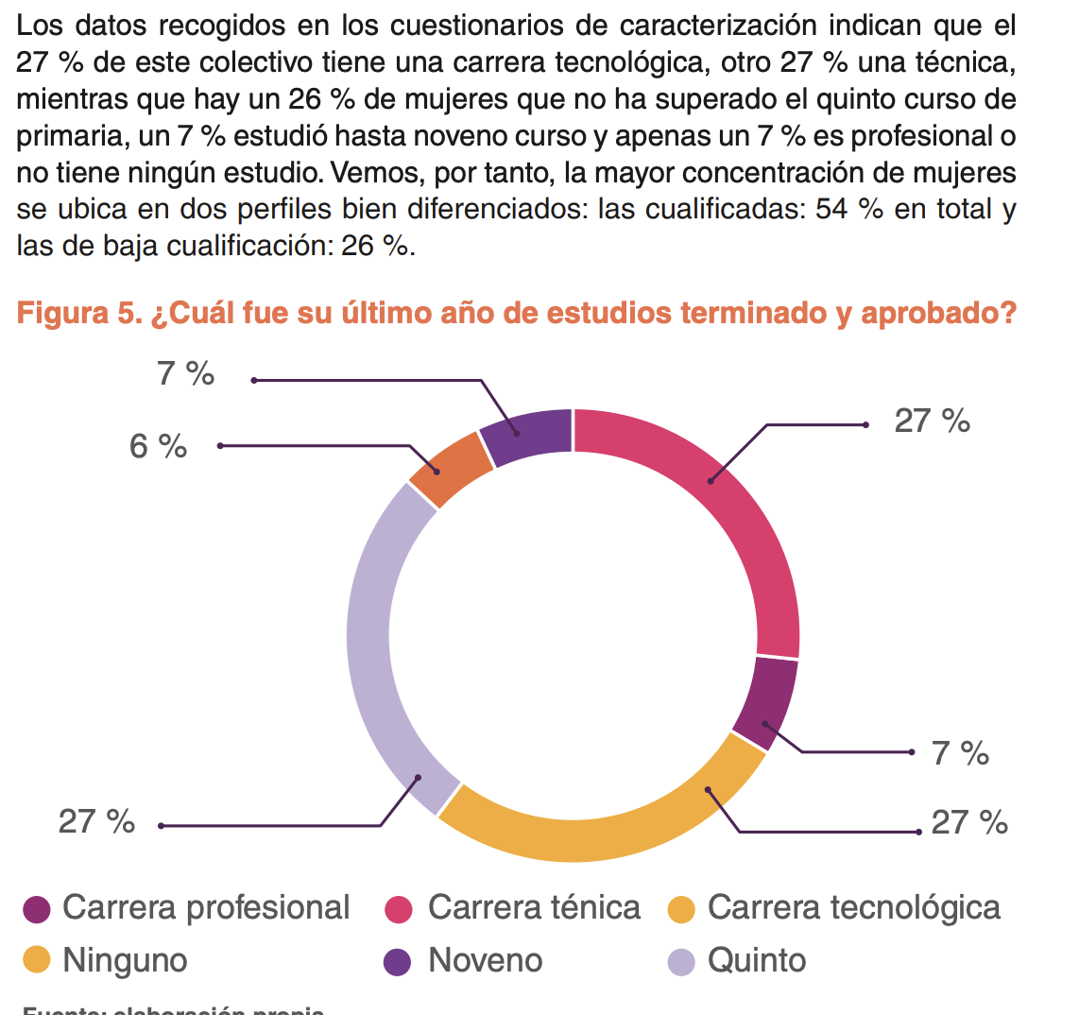
Relacion entre la mineria y la educación | Que cantidad tasa de mujeres se encuentran escolarizadas en municipios mineros | Tablero de control | Problemática social. La industria minera como negocio que brinda empleo y estimula economias de los municipios mineros afecta el progreso del municipio mismo. Un factor de medida de este progreso puede ser la educación y la brecha de eduación entre zonas rurales y urbanas, ademas de la brecha de genero. | https://www.responsiblemines.org/wp-content/uploads/2019/02/DIGITAL-BRECHAS-DE-G%C3%89NERO_M21_C13-compressed.pdf
 | Que tanta poblacion tuvo acceso a la educacion en municipios mineros |  |  | https://www.portafolio.co/contenido-patrocinado/la-mineria-le-apuesta-a-la-educacion-de-los-jovenes-530233
Relacion entre la mineria y el conflicto armado | ¿Como impacta la mineria en las estadisticas de homicidios? | Tablero de control | Problemática social. Asi como existe la industria minera formal y legal. Existen grupos que explotan los recursos naturales atraves de mineria ilegal. Esto por si mismo no es un indicio de que el negocio de la mineria aumente o disminuya la violencia o los desplazamientos forzados. Pero los datos registrados del negocio son de una fuente legitima y legal, por lo tanto se puede revisar si su impacto disminuye la violencia al bloquearle el camino a grupos de mineria ilegal
 | ¿Como afecta la mineria en las tasas de desplazamiento forzado?

Relacion entre la poblacion y la violencia contra la mujer | ¿Que relacion se encuentra entre municipios con altas tasas de mineria y los delitos por violencia hacia la mujer | Tablero de control | Problemática social. La mano de obra minera se conforma mayoritariamente de hombres debido a que se requiere fuerza bruta. Por lo tanto las mujeres que se encuentran entre los trabajadores suelen sufrir de exclusión o de ambientes machistas. | https://www.responsiblemines.org/2020/11/rise-violencia-de-genero/
 | ¿Que porcentaje de homicidios contra mujeres se encuentran en los municipios con alta mineria? | Tablero de control

Impacto de la demografia y poblacion en un municipio minero | ¿La minaria tiene impacto en el ordenamiento nacional, su población y demografia? | Tablero de control | Ordenamiento territorial: La mineria es una practica que lleva decadas en el pais. Una buena cantidad de municipios han nacido alrededor de zonas mineras. Por lo tanto la expansión del negocio minero puede causar impactos demograficos, creación de nuevas poblaciones rurales o la invasión de localizaciones protegidas | Demografía y minería en Colombia - Insumos para el desarrollo del Plan Nacional de Ordenamiento Minero - Libros y Revistas - VLEX 777628969 | Dice explicitamente que las actividades mineras no alteran demograficamente el entorno y la población involucrada en la mineria por pueblo son una minoria(parrafo 2 pagina 2)
 | ¿Historicamente hay relación entre la localización de poblaciones y la actividad minera? |  |  |  | En el mismo articulo de arriba se dice que por un par han existido 11 zonas geograficas con actividad minera y concentración poblacional pero no tienen n¿tendencias a cambiar y casi ningun otro lugar del pais demuestra influenciar su concentración poblacional de la minas mas alla de lo ya existente.

Diseño ETL
Diseño ETL: Proyecto analisis de mineria en indicadores socioeconomicos Colombia

VIOLENCIA |  | MINERIA |  | EDUCACION |  | POBLACION |  | MUNICIPIO

Conflicto Armado.xlsx
mineriaInfo.json
Educacion.xlsx
Demografía Y Poblacion.xlsx
Mineria.csv
Fuente de datos: | 1. Extraer información de | Fuente de datos: | 1. Extraer información de | Fuente de datos: | 1. Extraer información de | Fuente de datos: | 1. Extraer información de | Fuente de datos: | 1. Extraer información de | Fuente de datos:
*Conflicto Armado.xlsx |  | *mineriaInfo.json |  | *Educacion.xlsx |  | *Demografía Y Poblacion.xlsx |  | *Mineria.csv |  | * Educacion.csv

Educacion.csv
Campos a incluir: |  | Campos a incluir: |  | Campos a incluir: |  | Campos a incluir: |  | Campos a incluir: |  | Campos a incluir:
* Indicador |  | * municipio_productor |  | *entidad |  | *Indicador |  | * idMin |  | * idEdu
*Dato Numerico |  | *departamento |  | *departamento |  | *Dato Numerico |  | Campos No incluidos: |  | Campos No incluidos:
*Departamento | 2. Transformaciones | *recurso_natural | 2. Transformaciones | *indicador | 2. Transformaciones | *Departamento | 2. Transformaciones |  |  | *coberturaNeta
T1. Se remueven los registros que en su columna "Departamento" se encuentra Colombia, ya que no aporta información geografica y se estandarizan los demas departamentos y entidades sin tildes
mineriaInfo.json
T1. Se revisa que los mismos recursos esten medidos con una misma unidad. Se comprueba que asi es
T1. Se elimina la columna de dato cualitativo ya que tiene muchos nulos y no aporta mucha información
T1. Se remueve la columna Codigo Departamento
Poblacion.csv
*Entidad |  | *a_o_produccion |  | *dato Numerico |  | *Entidad |  | *recurso
*Año |  | *unidad_medida |  | *Año |  | *Año |  | *cantidad |  | Fuente de datos:
Campos No incluidos: |  | *cantidad_producci_n |  | Campos No incluidos: |  | *Unidad de medida |  | *unidades |  | *poblacion.csv
T5. Se crea un nuevo DataFrame apartando por grupos cada registro de poblacion por año, entidad (municipio) y departamento. Usando la información de los registros con indicador de poblacion de mujeres y población total:
idDem, cantMujeres, porcentajeMujeres, cantPersonas
Se usa la columna de unidad de medida para obtener los valores de mujeres por aparte
Violencia.csv
*Codigo Departamento |  | Campos No incluidos: |  | *Codigo_departamento |  | Campos No incluidos:
T2. Se borran los registros con valores nulos, con las transformaciones previas son una cantidad minima
*Dimensión |  | *Codigo_dane |  | *Codigo_entidad |  | *Codigo Departamento |  | Fuente de datos: |  | Campos a incluir:
T2. Se Transforma "Dato numerico" de Str a float, por sentido de la variable
T2. Se eliminan registros duplicados
*Codigo entidad |  | *nombre_del_proyecto |  | *Dimension |  | *Dimensión |  | *violencia.csv |  | * idDem
*Subcategoria |  | *trimestre |  | *Subcategoria |  | *Codigo entidad |  |  |  | Campos No incluidos:
T3. Se estandarizan los municipios y departamentos para que no tengan tildes
*Dato cualitativo |  | *tipo_contraprestacion |  | *Dato_cualitativo |  | *Subcategoria |  | Campos a incluir: | 2. Transformaciones | *cantMujeres
T3. Se crea un nuevo DataFrame apartando por grupos cada registro de educacion por año, entidad(municipio) y departamento, dando como resultado un dataFrame con las siguientes columnas:
idEdu, CoberturaNeta
Se sabia de antemano que la unidad de medida es porcentaje
T1. Como todos los dataFrames previos fueron construidos en base al departamento, municipio ( o entidad) y año se encadenan en un mismo DataFrame los ids de cada uno respecto a estos atributos base. Esta es la tabla de hechos
*Mes |  | *valor_contraprestacion |  | *Mes |  | *Dato cualitativo |  | * idVio |  | *porcentajeMujeres
T3. Se elimina la columna de dato cualitativo ya que tiene muchos nulos y no aporta mucha información
*Fuente |  |  |  | *Fuente |  | *Mes |  | Campos No incluidos: |  | *cantPersonas
*Unidad de medida |  |  |  | *Unidad de medida |  | *Fuente |  | *violenciaMujer
 |  |  |  |  |  |  |  | *tasaVioMuj
T4. Se crea un nuevo DataFrame apartando y agrupando cada registro de mineria por año, municipio y departamento, dando como resultado un dataFrame con las siguientes columnas:
idMin, recurso, cantidad, unidades
 |  |  |  |  |  |  |  | *cSecuestros
T4. Se borran los registros con valores nulos, con las transformaciones previas son una cantidad minima
 |  |  |  |  |  |  |  | *cDesplazadas
 |  |  |  |  |  |  |  | *cDesplaEXP
 |  |  |  |  |  |  |  | *cHomicidios
 |  |  |  |  |  |  | 3. Carga de los datos
 |  |  |  |  |  |  | Destino de los datos: |  | 3. Carga de los datos
T5. Se crea un nuevo DataFrame apartando la información de los registros con indicadores de secuestro, violencia y homicidios contra la mujer con las siguientes columnas:
idVio, ViolenciaMujer, HomiMujer,TasaVioMujer, CSecuestros, cDesplazadas, cDesplaExp, cHomicidios
 |  |  |  |  |  |  | *poblacion.csv |  | Destino de los datos:
 |  |  |  |  |  |  |  |  | *municipio.csv
 |  |  |  |  | 3. Carga de los datos |  | Campos a cargar:
 |  |  |  |  | Destino de los datos: |  | * idDem |  | Campos a cargar:
 |  |  | 3. Carga de los datos |  | * Educacion.csv |  | *cantMujeres |  | *nombre
 |  |  | Destino de los datos: |  |  |  | *porcentajeMujeres |  | *departamento
 |  |  | *Mineria.csv |  | Campos a cargar: |  | *cantPersonas |  | *anio
 |  |  |  |  | * idEdu |  |  |  | *idMin
 |  |  | Campos a cargar: |  | *coberturaNeta |  |  |  | *idEdu
T6. Se calculan los valores de ViolenciaMujer, HomiMujer,TasaVioMujer, CSecuestros, cDesplazadas, cDesplaExp, cHomicidios con los registros segun su indicador, año, departamento y entidad
 |  |  | * idMin |  |  |  |  |  | *idDem
 |  |  | *recurso |  |  |  |  |  | *idVio
 |  |  | *cantidad
 |  |  | *unidades

 | 3. Carga de los datos
 | Destino de los datos:
 | * Violencia.csv

 | Campos a cargar:
 | * idVio
 | *violenciaMujer
 | * tasaVioMuj
 | *cSecuestros
 | *cDesplazadas
 | *cDesplaEXP
 | *cHomicidios

